CADASTRO
Cadastro
Lançamentos
Estoque
Gráfico
Suporte
Organizar

 | MATERIAL | ALERTA AMARELO | ALERTA VERMELHO
1
2
3
4
5
6
7
8
9
10
11
12
13
14
15
16
17
18
19
20
21
22
23
24
25
26
27
28
29
30
31
32
33
34
35
36
37
38
39
40
41
42
43
44
45
46
47
48
49
50
51
52
53
54
55
56
57
58
59
60
61
62
63
64
65
66
67
68
69
70
71
72
73
74
75
76
77
78
79
80
81
82
83
84
85
86
87
88
89
90
91
92
93
94
95
96
97
98
99
100

LANÇAMENTOS
Cadastro
Lançamentos
Estoque
Gráfico
Suporte
Organizar

DATA | TIPO | DESCRIÇÃO | QUANTIDDE
...

ESTOQUE
Cadastro
Lançamentos
Estoque
Gráfico
Suporte

 | Estoque de Materiais

ORDEM | INSUMO | SALDO
1 | 0 | 0
2 | 0 | 0
3 | 0 | 0
4 | 0 | 0
5 | 0 | 0
6 | 0 | 0
7 | 0 | 0
8 | 0 | 0
9 | 0 | 0
10 | 0 | 0
11 | 0 | 0
12 | 0 | 0
13 | 0 | 0
14 | 0 | 0
15 | 0 | 0
16 | 0 | 0
17 | 0 | 0
18 | 0 | 0
19 | 0 | 0
20 | 0 | 0
21 | 0 | 0
22 | 0 | 0
23 | 0 | 0
24 | 0 | 0
25 | 0 | 0
26 | 0 | 0
27 | 0 | 0
28 | 0 | 0
29 | 0 | 0
30 | 0 | 0
31 | 0 | 0
32 | 0 | 0
33 | 0 | 0
34 | 0 | 0
35 | 0 | 0
36 | 0 | 0
37 | 0 | 0
38 | 0 | 0
39 | 0 | 0
40 | 0 | 0
41 | 0 | 0
42 | 0 | 0
43 | 0 | 0
44 | 0 | 0
45 | 0 | 0
46 | 0 | 0
47 | 0 | 0
48 | 0 | 0
49 | 0 | 0
50 | 0 | 0
51 | 0 | 0
52 | 0 | 0
53 | 0 | 0
54 | 0 | 0
55 | 0 | 0
56 | 0 | 0
57 | 0 | 0
58 | 0 | 0
59 | 0 | 0
60 | 0 | 0
61 | 0 | 0
62 | 0 | 0
63 | 0 | 0
64 | 0 | 0
65 | 0 | 0
66 | 0 | 0
67 | 0 | 0
68 | 0 | 0
69 | 0 | 0
70 | 0 | 0
71 | 0 | 0
72 | 0 | 0
73 | 0 | 0
74 | 0 | 0
75 | 0 | 0
76 | 0 | 0
77 | 0 | 0
78 | 0 | 0
79 | 0 | 0
80 | 0 | 0
81 | 0 | 0
82 | 0 | 0
83 | 0 | 0
84 | 0 | 0
85 | 0 | 0
86 | 0 | 0
87 | 0 | 0
88 | 0 | 0
89 | 0 | 0
90 | 0 | 0
91 | 0 | 0
92 | 0 | 0
93 | 0 | 0
94 | 0 | 0
95 | 0 | 0
96 | 0 | 0
97 | 0 | 0
98 | 0 | 0
99 | 0 | 0
100 | 0 | 0

GRÁFICO
Cadastro
Lançamentos
Estoque
Gráfico
Suporte

Evolução das Entradas e Saídas de Insumos |  |  | Reagente: |  |  | Ano:
 |  |  | 1 | 0 |  | 2020 | 1 | - | 2020
 |  |  |  |  |  |  | 2 | - | 2021
 |  |  |  |  |  |  | 3 | - | 2022 |  | 1 | 2 | 3 | 4 | 5 | 6 | 7 | 8 | 9 | 10 | 11 | 12
 |  |  |  |  |  |  | 4 | - | 2023 |  | Jan | Fev | Mar | Abr | Mai | Jun | Jul | Ago | Set | Out | Nov | Dez
 |  |  |  |  |  |  | 5 | - | 2024 | Entradas | 0 | 0 | 0 | 0 | 0 | 0 | 0 | 0 | 0 | 0 | 0 | 0 | 0
 |  |  |  |  |  |  | 6 | - | 2025 | Saídas | 0 | 0 | 0 | 0 | 0 | 0 | 0 | 0 | 0 | 0 | 0 | 0 | 0
 |  |  |  |  |  |  | 7 | - | 2026
 |  |  |  |  |  |  | 8 | - | 2027
 |  |  |  |  |  |  | 9 | -
 |  |  |  |  |  |  | 10 | -
 |  |  |  |  |  |  | 11 | -
 |  |  |  |  |  |  | 12 | -
 |  |  |  |  |  |  | 13 | -
 |  |  |  |  |  |  | 14 | -
 |  |  |  |  |  |  | 15 | -
 |  |  |  |  |  |  | 16 | -
 |  |  |  |  |  |  | 17 | -
 |  |  |  |  |  |  | 18 | -
 | Total das Entradas | 0 |  | Total das Saídas | 0 |  | 19 | -
 |  |  |  |  |  |  | 21 | -
 |  |  |  |  |  |  | 22 | -
 |  |  |  |  |  |  | 23 | -
 |  |  |  |  |  |  | 24 | -
 |  |  |  |  |  |  | 25 | -
 |  |  |  |  |  |  | 26 | -
 |  |  |  |  |  |  | 27 | -
 |  |  |  |  |  |  | 28 | -
 |  |  |  |  |  |  | 29 | -
 |  |  |  |  |  |  | 30 | -
 |  |  |  |  |  |  | 31 | -
 |  |  |  |  |  |  | 32 | -
 |  |  |  |  |  |  | 33 | -
 |  |  |  |  |  |  | 34 | -
 |  |  |  |  |  |  | 35 | -
 |  |  |  |  |  |  | 36 | -
 |  |  |  |  |  |  | 37 | -
 |  |  |  |  |  |  | 38 | -
 |  |  |  |  |  |  | 39 | -
 |  |  |  |  |  |  | 40 | -
 |  |  |  |  |  |  | 41 | -
 |  |  |  |  |  |  | 42 | -
 |  |  |  |  |  |  | 43 | -
 |  |  |  |  |  |  | 44 | -
 |  |  |  |  |  |  | 45 | -
 |  |  |  |  |  |  | 46 | -
 |  |  |  |  |  |  | 47 | -
 |  |  |  |  |  |  | 48 | -
 |  |  |  |  |  |  | 49 | -
 |  |  |  |  |  |  | 50 | -
 |  |  |  |  |  |  | 51 | -
 |  |  |  |  |  |  | 52 | -
 |  |  |  |  |  |  | 53 | -
 |  |  |  |  |  |  | 54 | -
 |  |  |  |  |  |  | 55 | -
 |  |  |  |  |  |  | 56 | -
 |  |  |  |  |  |  | 57 | -
 |  |  |  |  |  |  | 58 | -
 |  |  |  |  |  |  | 59 | -
 |  |  |  |  |  |  | 60 | -
 |  |  |  |  |  |  | 61 | -
 |  |  |  |  |  |  | 62 | -
 |  |  |  |  |  |  | 63 | -
 |  |  |  |  |  |  | 64 | -
 |  |  |  |  |  |  | 65 | -
 |  |  |  |  |  |  | 66 | -
 |  |  |  |  |  |  | 67 | -
 |  |  |  |  |  |  | 68 | -
 |  |  |  |  |  |  | 69 | -
 |  |  |  |  |  |  | 70 | -
 |  |  |  |  |  |  | 71 | -
 |  |  |  |  |  |  | 72 | -
 |  |  |  |  |  |  | 73 | -
 |  |  |  |  |  |  | 74 | -
 |  |  |  |  |  |  | 75 | -
 |  |  |  |  |  |  | 76 | -
 |  |  |  |  |  |  | 77 | -
 |  |  |  |  |  |  | 78 | -
 |  |  |  |  |  |  | 79 | -
 |  |  |  |  |  |  | 80 | -
 |  |  |  |  |  |  | 81 | -
 |  |  |  |  |  |  | 82 | -
 |  |  |  |  |  |  | 83 | -
 |  |  |  |  |  |  | 84 | -
 |  |  |  |  |  |  | 85 | -
 |  |  |  |  |  |  | 86 | -
 |  |  |  |  |  |  | 87 | -
 |  |  |  |  |  |  | 88 | -
 |  |  |  |  |  |  | 89 | -
 |  |  |  |  |  |  | 90 | -
 |  |  |  |  |  |  | 91 | -
 |  |  |  |  |  |  | 92 | -
 |  |  |  |  |  |  | 93 | -
 |  |  |  |  |  |  | 94 | -
 |  |  |  |  |  |  | 95 | -
 |  |  |  |  |  |  | 96 | -
 |  |  |  |  |  |  | 97 | -
 |  |  |  |  |  |  | 98 | -
 |  |  |  |  |  |  | 99 | -
 |  |  |  |  |  |  | 100 | -

SUPORTE
Voltar ao Controle de Estoque
Experimente a Planilha de Controle Financeiro Pessoal Multi Ano
Solicite uma cópia de demonstração grátis!



 | Solicite um Cópia de Demonstração Grátis através do E-mail: |  | Assista aos Vídeos de demonstração da Planilha no seguinte Link:
 | acsinvestimentosltda@gmail.com |  | https://www.youtube.com/playlist?list=PLQlqTaZKH-aErERAsO0FWaPU6kpSrA2gk

Faça o Downloard da planilha teste pelo seguinte link: |  | https://drive.google.com/u/0/uc?id=1LfgX_IaFw-oXzlLn9tRUDKi_ABqu6iFU&export=download

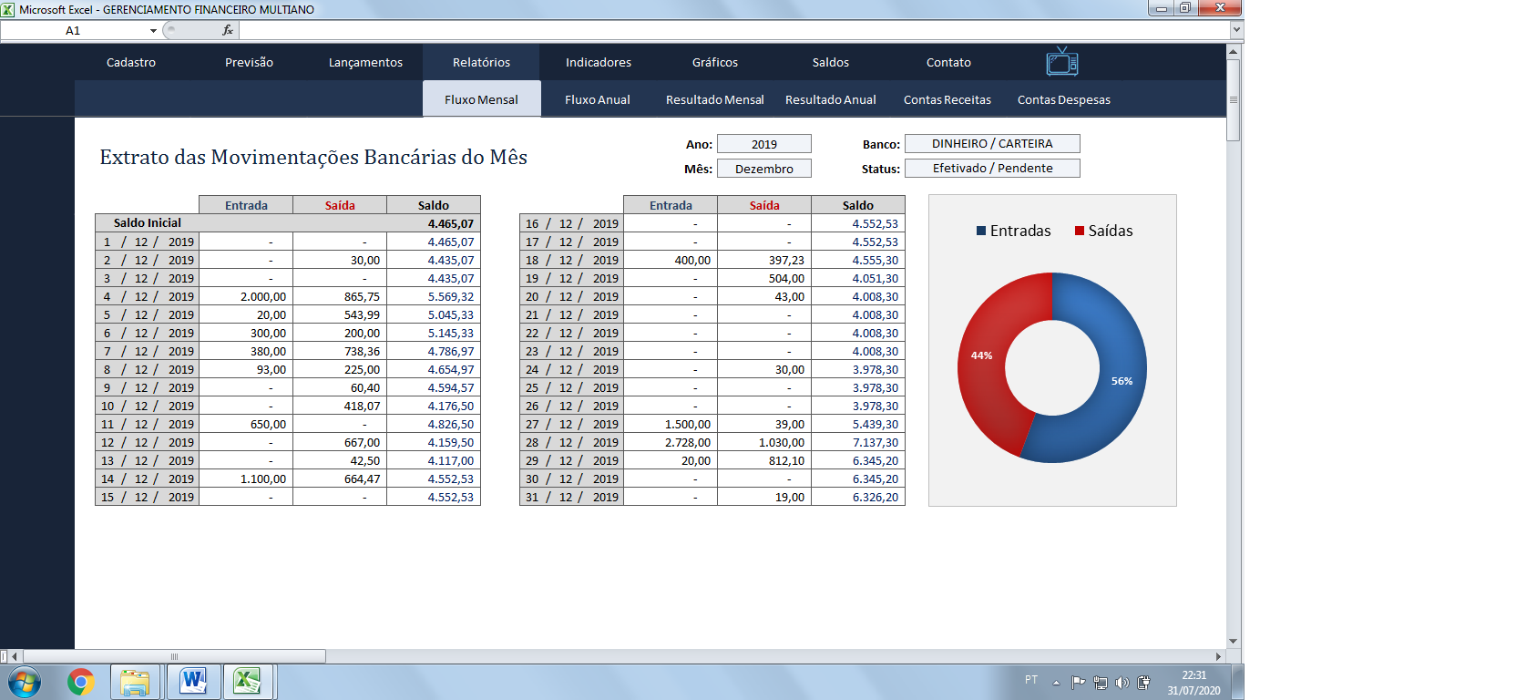
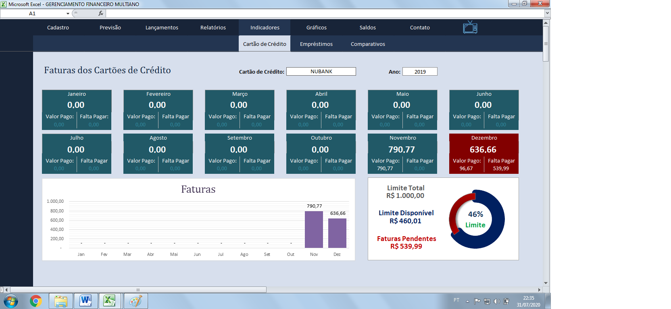

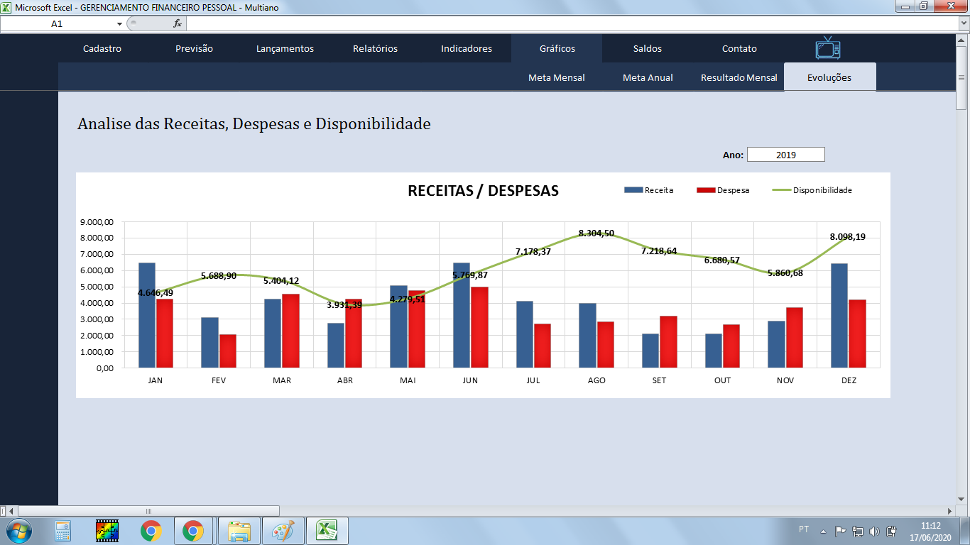
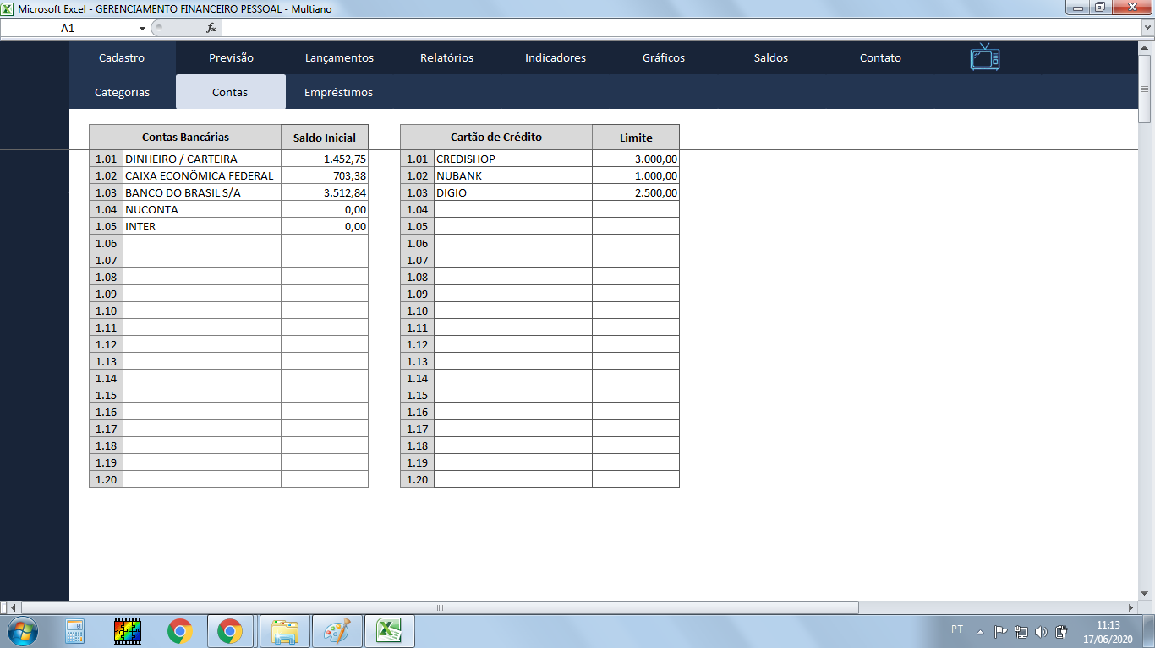

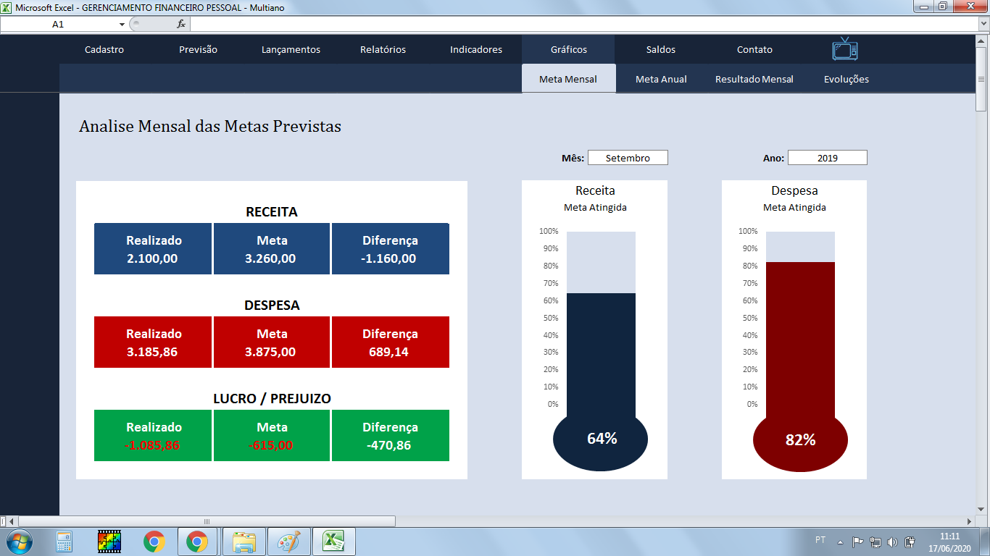
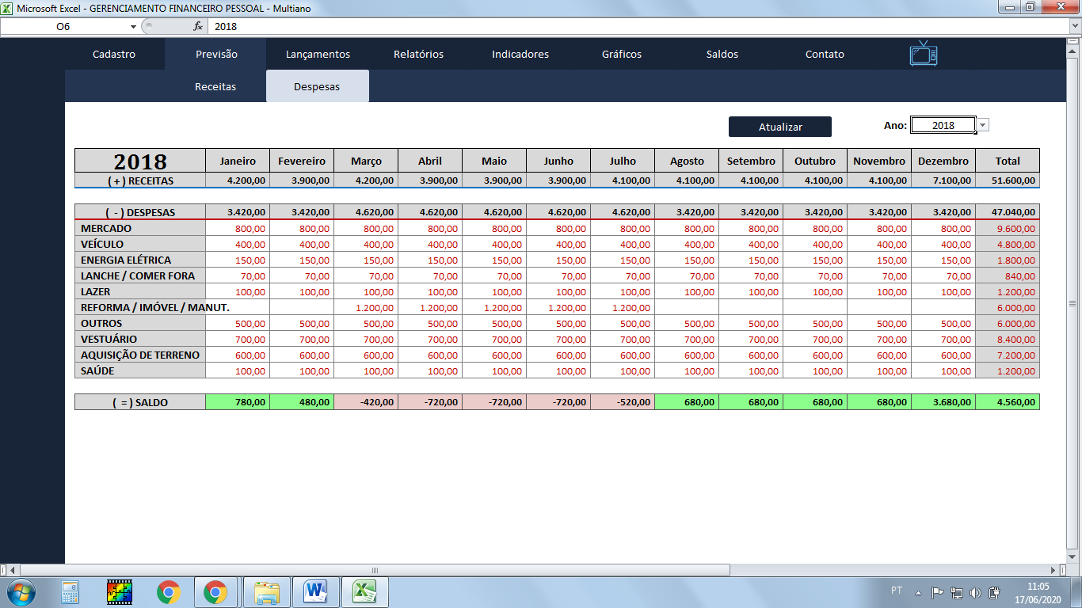

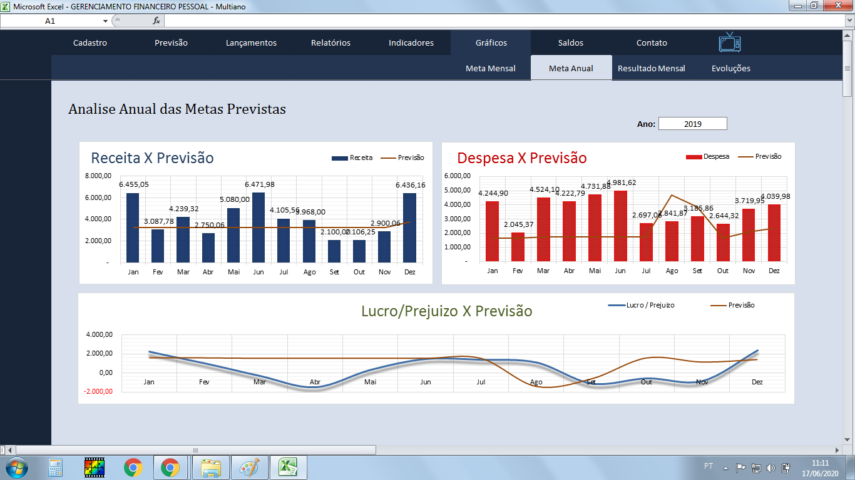
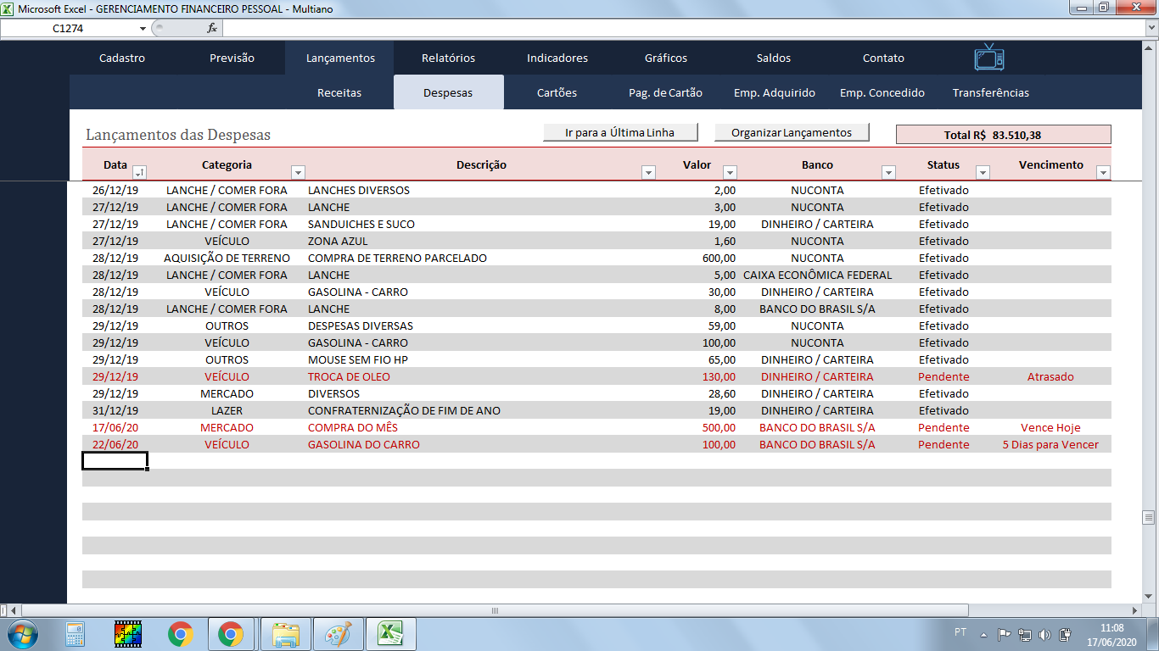

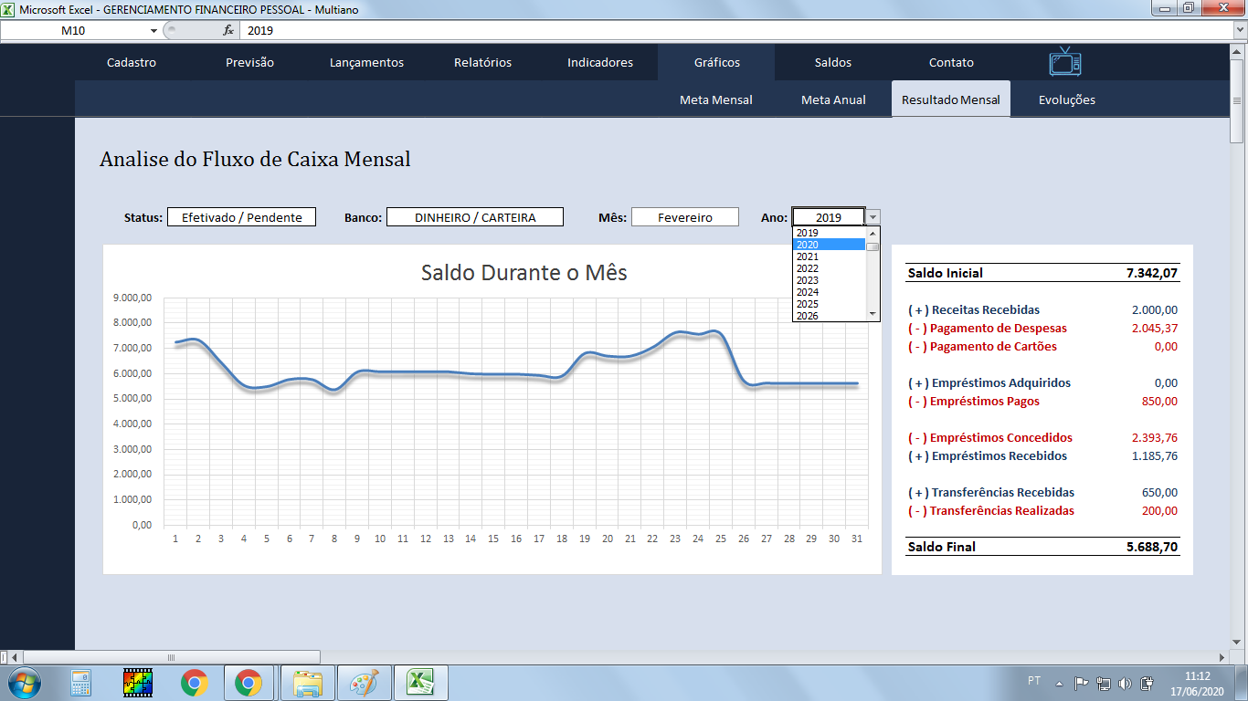
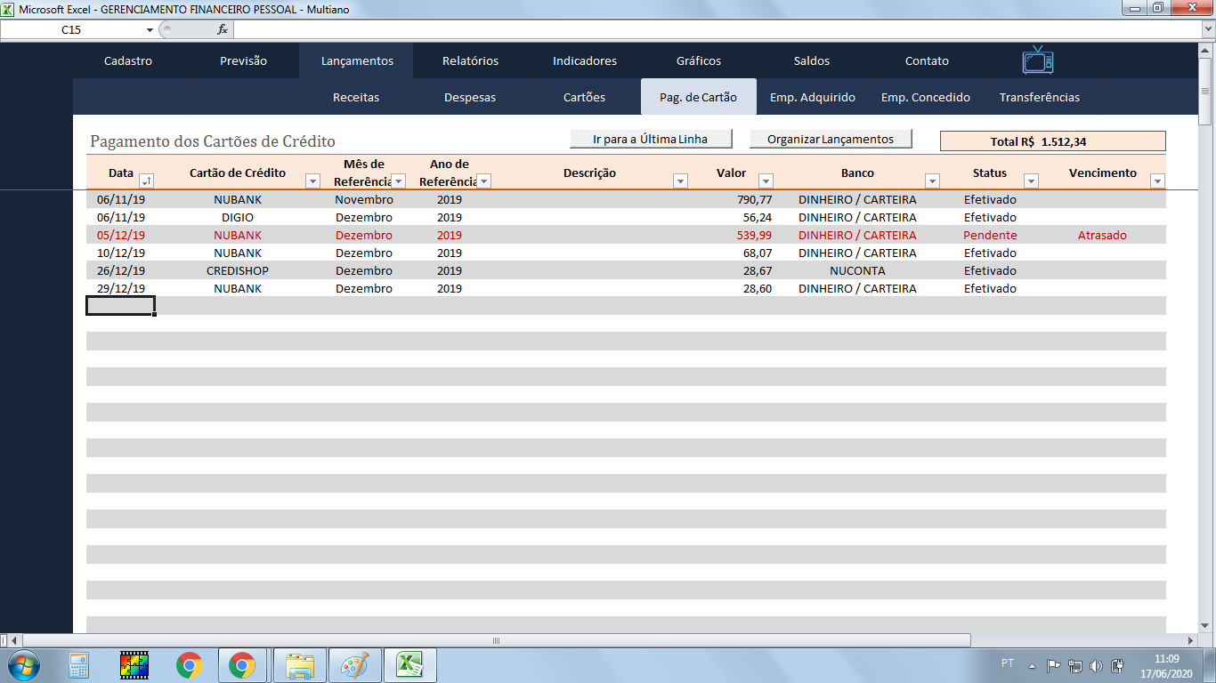

VANTAGENS:

✓ Planilha para múltiplos anos, ou seja, você pode inserir informações de 2018 até 2068 ao mesmo tempo na mesma planilha sem precisar fazer cópias da mesma;
✓ Cadastro de até 20 (vinte) Contas Bancárias;
✓ Cadastro de até 20 (vinte) Cartões de Crédito;
✓ Possui Controle de metas de Receita e Despesa;
✓ Possui Tabelas para registro de Receitas, Despesas, Despesas com Cartões de Crédito, Empréstimos Adquiridos, Empréstimos Concedidos e Transferências bancárias;
✓ Possui controle de vencimento dos lançamentos com indicativo de “dias para vencer”, “vence hoje” e “atrasado”;
✓ Possui Fluxo de Caixa Diário, Mensal e Anual;
✓ Possui relatórios, indicadores e gráficos para controle de previsões e metas, execução de receita, despesa, cartões de crédito, empréstimos e transferências e saldos atualizados de contas bancárias.
✓ Planilha sem limites de linhas para registro de informações;
✓ Não possui mensalidade;
✓ Não possui anuaidade
✓ Não expira;
✓ Suporte técnico via e-mail.

